本章内容
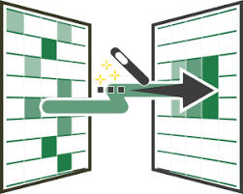
 | •表格在PowerQuery中怎么进行编辑

 | •编辑过程的注意事项

 | •建立连接插入数据透视表
WIN10
OFFICE2013需要下载插件
OFFICE2016之后的版本自带
如果你是2016家庭版本,有POWER QUERY 但是没有POWER PIVOT
如果你版本不满足,并且你是WIN10,你可以联系我下载OFFICE2016增强版!
微信:xu45711795
加我微信备注POWER系列

